ゲームフロー
コネクトシティ_仕様書_ゲーム

仕様書：ゲームフロー

トップページ
 | ゲームフロー
ゲームフロー

ゲームリソース | 

ゲームを起動する
ゲームレイアウト

ゲーム演出_ チュートリアル

ゲーム演出_ ゲーム終了

ゲーム演出_ ポーズ画面

タイトル画面①

ゲームスタートボタンを押す
(ABXY十字キー)

ゲーム終了を選ぶ

タイトル画面②

いいえを選ぶ

タイトル画面③

はいを選ぶ

ゲームを終了する

ゲームスタートを選ぶ

FI・FO
FI・FO




タイトルに戻るを選ぶ

ステージセレクト画面




ステージを選ぶ

次のステージに移る

ステージセレクト画面に戻る

FI・FO


ステージを最初
からやり直す

START
ボタンを押す
BACKボタンを押す

ゲーム画面

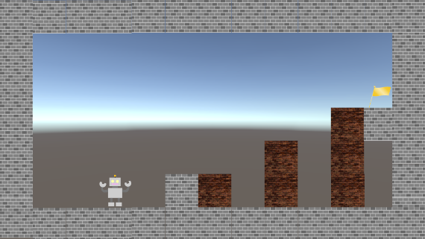

Yボタンで
ゲーム画面
に戻れる

ゴールする
Yボタンで
遊び方確認画面を
表示する

もう一度遊ぶを選ぶ

遊び方の確認画面

次のステージに進むを選ぶ
クリア画面



ステージセレクトに戻る
を選ぶ

ゲームレイアウト
コネクトシティ_仕様書_ゲーム

仕様書：ゲームレイアウト

トップページ
 | ゲームレイアウト
ゲームフロー

ゲームリソース
 | ゲーム開始時
ゲームレイアウト

ゲーム演出_ チュートリアル | リソースリスト |  | シーンの説明

ゲーム演出_ ゲーム終了 | 種類 | 使用リソース | ゲーム開始時、画面が徐々に明るくなる。時間は2秒程(要調整)
 | 2D | 画面遷移で使用する背景
ゲーム演出_ ポーズ画面
 |  |  | レイアウトのイメージ

１９２０
 | 3D | プレイヤー
 |  | 操作可能ブロック
 |  | 操作不可ブロック
 |  | ゴール
 |  | ゲーム画面の背景

１０８０
 | SE | ジャンプした時の音

 | BGM | メインシーン

 | ゲームプレイ中

 | リソースリスト |  | シーンの説明

 | 種類 | 使用リソース | ゲーム本編。
 | 3D | プレイヤー
 |  | 操作可能ブロック
 |  | 操作不可ブロック | レイアウトのイメージ
 |  | ゴール
 |  | ゲーム画面の背景
１９２０

 | SE | ジャンプした時の音

１０８０

 | BGM | メインシーン

 | ポーズ画面

 | リソースリスト |  | シーンの説明

 | 種類 | 使用リソース | ゲームプレイ中の画面からSTARTボタンを押すとポーズ画面に遷移される。 画像は仮の画像を使用
 | 2D

 |  |  | レイアウトのイメージ

 |  |  | 
７８５
７８５
１９２０

 | 3D | プレイヤー
 |  | 操作可能ブロック
 |  | 操作不可ブロック
４７５
 |  | ゴール
 |  | ゲーム画面の背景

１０８０
１３０
 | SE | ゲーム中のメニューの音
 |  | ゲーム中のメニューを閉じる音
３５０

４７５

 | ステージクリア

 | リソースリスト |  | シーンの説明

 | 種類 | 使用リソース | プレイヤーがゴールした時の画面。ここから他のステージを選べたりもう一度遊ぶ事が可能。 画像は仮の画像
 | 2D | ステージクリアのロゴ
 |  | もう一度遊ぶのロゴ
 |  | 次のステージを遊ぶのロゴ | レイアウトのイメージ
 |  | 他のステージを遊ぶのロゴ

６１０
１９２０
６１０

２０
 | 3D | プレイヤー
 |  | 操作可能ブロック
 |  | 操作不可ブロック
３５０
 |  | ゴール
７００
 |  | ゲーム画面の背景
２０

１０８０
２０
１７０
６０
 | SE | セレクトスクロール音
 |  | 決定音

６０
 | ME

１００
７００
６１０

 | ゲームクリア (つぎのステージ無し)

 | リソースリスト |  | シーンの説明

 | 種類 | 使用リソース | プレイヤーがゴールをしたときの画面。最終ステージをプレイして、次に遊ぶステージがない場合のレイアウト ここから他のステージを選べたりもう一度遊ぶ事が可能。(企画と詳細が決まり次第、レイアウトを反映)
 | 2D | 最終ステージクリアロゴ
 |  | もう一度遊ぶのロゴ
 |  | 他のステージを遊ぶのロゴ | レイアウトのイメージ

６１０
１９２０
６１０
 | 3D | プレイヤー
 |  | 操作可能ブロック
 |  | 操作不可ブロック
 |  | ゴール
３５０
 |  | ゲーム画面の背景
７００

２５０
２０
 | SE | セレクトスクロール音
 |  | 決定音
１０８０
２０
１８０
６０
 | ME

６０
７００
６１０

 | ステージクリア後：各項目選択後のフェードアウト(クリア後も含む)

 | リソースリスト |  | シーンの説明

 | 種類 | 使用リソース | 「もう一度遊ぶ」・「他のステージを選ぶ」・「次のステージを選ぶ」のいずれかを選択した時に画面が暗くなる 時間は2秒程(要調整)
 | 2D | ステージクリアのロゴ
 |  | もう一度遊ぶのロゴ
 |  | 次のステージを遊ぶのロゴ | レイアウトのイメージ
 |  | 他のステージを遊ぶのロゴ
 |  | 画面遷移で使用する背景
６１０
１９２０
６１０

２０
 | 3D | プレイヤー
 |  | 操作可能ブロック
 |  | 操作不可ブロック
３５０
 |  | ゴール
７００
 |  | ゲーム画面の背景
２０

１０８０
２０
１７０
６０
 | SE | セレクトスクロール音
 |  | 決定音

６０
 | ME

１００
７００
６１０

 | 遊び方の確認：ページ①

 | リソースリスト |  | シーンの説明

 | 種類 | 使用リソース | ポーズ画面から遊び方を確認するページ。ページ①からページ②とポーズ画面に遷移する事が可能。 ポーズ画面に遷移後、再度 「遊び方の確認」を選択すると「遊び方の確認：ページ①」に遷移する。
 | 2D | 遊び方表

 |  |  | レイアウトのイメージ

１９２０
３２０
 | 3D | プレイヤー
 |  | 操作可能ブロック
 |  | 操作不可ブロック
 |  | ゴール
４０
 |  | ゲーム画面の背景
遊び方が表示されている画面。
ここではXboxのコントローラーのイメージを真ん中に貼り、その周りに操作方法を記入する
ここにAでポーズ画面に戻れることも書いておく

 | SE | ゲーム中のメニューの音
 |  | ゲーム中のメニューを閉じる音

１０００
１０８０

４０
３２０
１２８０

 | 遊び方の確認：ページ②

 | リソースリスト |  | シーンの説明

 | 種類 | 使用リソース | ポーズ画面から遊び方を確認するページ。ページ②からページ①とページ③、ポーズ画面に遷移する事が可能。 ポーズ画面に遷移後、再度 「遊び方の確認」を選択すると「遊び方の確認：ページ①」に遷移する。
 | 2D | 遊び方表

 |  |  | レイアウトのイメージ

１９２０
３２０
 | 3D | プレイヤー
 |  | 操作可能ブロック
 |  | 操作不可ブロック
４０
 |  | ゴール
遊び方が表示されている画面。
ここではXboxのコントローラーのイメージを真ん中に貼り、その周りに操作方法を記入する
ここにAでポーズ画面に戻れることも書いておく
 |  | ゲーム画面の背景

 | SE | ゲーム中のメニューの音
 |  | ゲーム中のメニューを閉じる音

１０００
１０８０

４０

３２０
１２８０

 | 遊び方の確認：ページ③

 | リソースリスト |  | シーンの説明

 | 種類 | 使用リソース | ポーズ画面から遊び方を確認するページ。ページ③からページ②とページ④、ポーズ画面に遷移する事が可能。 ポーズ画面に遷移後、再度 「遊び方の確認」を選択すると「遊び方の確認：ページ①」に遷移する。
 | 2D | 遊び方表

 |  |  | レイアウトのイメージ

１９２０
３２０
 | 3D | プレイヤー
 |  | 操作可能ブロック
 |  | 操作不可ブロック
 |  | ゴール
４０
 |  | ゲーム画面の背景
遊び方が表示されている画面。
ここではXboxのコントローラーのイメージを真ん中に貼り、その周りに操作方法を記入する
ここにAでポーズ画面に戻れることも書いておく

 | SE | ゲーム中のメニューの音
 |  | ゲーム中のメニューを閉じる音

１０００
１０８０

４０

３２０
１２８０

 | 遊び方の確認：ページ④

 | リソースリスト |  | シーンの説明

 | 種類 | 使用リソース | ポーズ画面から遊び方を確認するページ。ページ④からページ③とポーズ画面に遷移する事が可能。 ポーズ画面に遷移後、再度 「遊び方の確認」を選択すると「遊び方の確認：ページ①」に遷移する。
 | 2D | 遊び方表

 |  |  | レイアウトのイメージ

１９２０
３２０
 | 3D | プレイヤー | 
 |  | 操作可能ブロック
 |  | 操作不可ブロック
 |  | ゴール
４０
 |  | ゲーム画面の背景
遊び方が表示されている画面。
ここではXboxのコントローラーのイメージを真ん中に貼り、その周りに操作方法を記入する
ここにAでポーズ画面に戻れることも書いておく

 | SE | ゲーム中のメニューの音
 |  | ゲーム中のメニューを閉じる音

１０００
１０８０

４０
３２０
１２８０

ゲーム演出_チュートリアル
コネクトシティ_仕様書_ゲーム

仕様書：ゲーム演出_チュートリアル

トップページ
 | ゲーム演出_チュートリアル
ゲームフロー

ゲームリソース | 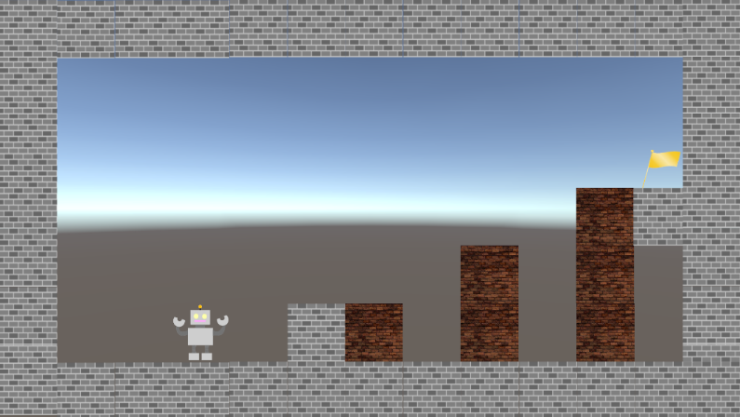
画面のイメージ
チュートリアルは背景に2D画像として表示される。
チュートリアルのあるステージでも操作する事は可能。
ステージによっては画像が3枚以上に使用する場合もある。
ゲームレイアウト

ゲーム演出_ チュートリアル

画像①
ゲーム演出_ ゲーム終了

ゲーム演出_ ポーズ画面

画像②

3秒後ごとに画像が切り替わる

ゲーム演出_ゲーム終了
コネクトシティ_仕様書_ゲーム

仕様書：ゲーム演出_ゲーム終了

トップページ
 | ゲーム演出_ゲーム終了
ゲームフロー

ゲームリソース | 
画面のイメージ
ゲームをプレイヤーにゴールさせると「ステージクリア」と表示される。
この際に次のステージがある場合は「次のステージを遊ぶ」と出現するが、
最終ステージをクリアした時は表示されない。
ゲームレイアウト

ゲーム演出_ チュートリアル

ゲーム演出_ ゲーム終了

ゲーム演出_ ポーズ画面

me_goal.wavを再生
3秒後にステージロゴ3つ表示

ゲーム演出_ポーズ画面
コネクトシティ_仕様書_ゲーム

仕様書：ゲーム演出_ポーズ画面

トップページ
 | ゲーム演出_ポーズ画面
ゲームフロー

ゲームのプレイ中からSTARTボタンを押すとポーズ画面が表示される。
ポーズ画面ではプレイヤーを操作する事はできない。
空間操作中はブロックも停止する。
ゲームリソース
画面のイメージ
ゲームレイアウト

ゲーム演出_ チュートリアル

ゲーム演出_ ゲーム終了

ゲーム演出_ ポーズ画面

